Тест-Ecxel
№ задачи (1-10) | Задание
1. | Построить распределение звонков по дням и возрасту должника (заполнить таблицу и выделить концентрацию с помощью форматирования)
 |  | 2013-06-01 | 2013-06-02 | 2013-06-03 | 2013-06-04 | 2013-06-05 | 2013-06-06 | Всего
 | до 20 лет
 | 20-25
 | 25-30
 | 30-35
 | 35-40
 | 40-45
 | 45-50
 | старше 50 лет
 | Всего
 | Какие выводы Вы можете сформировать (тезисно, несколько гипотез):

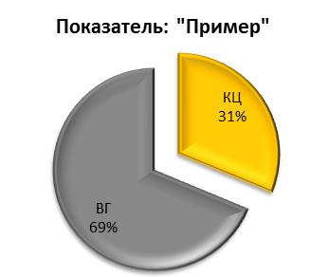
2 | Количество и доля в разрезе КЦ/ВГ + построить круговые диаграммы как на примере:

 |  | КЦ | ВГ | КЦ, % | ВГ, %
 | Попыток контакта
 | Результативных контактов
 | Контактов с должником
 | РТР количество
 | РТР сумма

3 | Построить матрицу концентрации уникальных должников по возрасту и контрагенту
 | (аналогично заданию 1)

 | ТОР 5 + "другие | до 20 лет | 20-25 | 25-30 | 30-35 | 35-40 | 40-45 | 45-50 | старше 50 лет | Всего

 | Другие
 | Всего

4 | Учесть, что кредиты в разной валюте. Для перевода все в RUB использовать курсы.

 | RUB | 1
 | USD | 35
 | EUR | 40
 | CHF | 37

5 | Построить рейтинг контрагентов по эффективности. Отдельно для комиссии и цессии
 | Эффективность = сборы / начальный долг

6 | Насколько зависимы указанные параметры?
 | место для формул-->>
 |  | Индикатор 1 | Индикатор 2
 |  | 0.5 | -8.1
 |  | 0.7 | -7.2
 |  | 0.9 | -6.8
 |  | 0.85 | -6.3
 |  | 0.99 | -5.9
 |  | 0.89 | -5.5
 |  | 1.1 | -5.8
 |  | 1.05 | -5.2
 | Вывод:
 | Какие выводы Вы можете сформировать (тезисно, несколько гипотез):

7 | Выполнить слияние/разделение с помощью формул:
 |  |  | ФИО |  |  |  | Фамилия | Имя | Отчество
 | Разделить ФИО по составляющим: |  | Петросян Петрос Петросович
 |  |  |  |  |  |  | Дата
 | Собрать числа в дату |  | 2012 | 6 | 27

 | Записать формулой позацию знака ":" в строке:
 | Начальник сказал : - Будет вам выходной

 | Определить наибольшую сумму обещания масива данных

 | Определить наименьшую дату выдачи кредита из масива данных

 | Определить оператора с наибольшим количеством букв в ФИО

 | % контактов с не пустыми комментариями

 | Посчитать количество рабочих дней между датами:
 |  | 1988-09-01 | 1988-10-15

 | Посчитать формулой количество знаков в строке:
 | Абабагаламага

 | Определить среднее значиение числе, которые больше 0:
 | 6 | 1 | 9 | -3 | 4 | -1

 | Если сумма числе больше 10 - вывести "А", если меньше 10 - проверить меньше ли оно нуля - если меньше - "Б", если нет - "В"

 | -6 | 1 | 9 | -3 | 4 | -1

